Zweinutzungshuhn Erläuterungen
Erläuterungen zum Arbeitsblatt Antrag Aufzucht Zweinutzungshühner (G4.1)

i 1: | Nutzbare Stallgrundfläche gesamt:
 | Die gesamte Fläche des Stalles für die vorgesehene Maßnahme, welche von den Tieren uneingeschränkt genutzt
 | beziehungsweise ohne Behinderung über- oder unterquert werden kann. Die nutzbare Stallgrundfläche (gesamt)
 | ergibt sich aus Stallinnenfläche und Kaltscharrraum. Bei Mobilställen entspricht die Stallinnenfläche der Stallgrundfläche

i 2: | Stallinnenfläche:
 | Gedämmter Gebäudeteil mit Versorgungseinrichtungen

i 3: | Tierplatzzahl für Maßnahme tatsächlich:
 | Anzugeben ist die tatsächlich geplante Belegung des Stalles. Diese kann gegebenenfalls aufgrund verfahrens-
 | technischer oder weiterer Aspekte geringer sein als die rechnerisch mögliche.

i 4: | Kaltscharraum:
 | befestigt (Bodenplatte), eingestreut, frei belüfteter und überdachter Bereich neben Stallinnenfläche

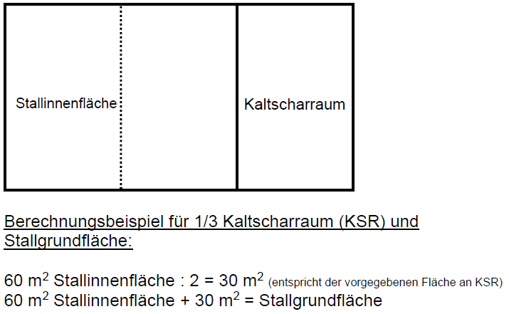

i 5: | Ausnahmeregelung:
 | Mobilställe brauchen bauartbedingt keinen Kaltscharrraum.

i 6: | HD-Ballen:
 | Hochdruckballen (ca. 15-20 kg schwer)

i 7: | Langstroh:
 | >5cm

i 8: | geplante weibliche aufgezogene Tiere im Kalenderjahr:
 | Bei Ermittlung der geplanten aufgezogenen Tiere im Kalenderjahr gilt, dass für alle dort fördertechnisch beantragten
 | Tiere sichergestellt sein muss, dass diese während der gesamten Aufzucht mit den vorgegebenen Standards
 | gehalten werden.

